微购物
申报时间 | 需求内容 | 优先级 | 补充说明 | 样板举例 | 完成时间 | 是否完成
2013-11-13 | 微信支付订单导出项修改支付方式项的展示内容，需要区分财付通和微信支付方式。现有的支付方式展示项（只是线上支付）不能满足要求。 | 重要 | 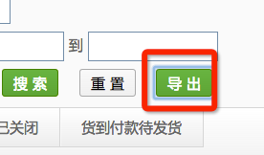 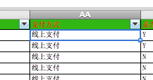
2013-11-13 | 增加未支付订单自动提醒功能 | 重要 | 自动提醒，不需要人工干预。人工干预可通过微信直接和用户联系，不需要此种方式。 | 正在做
2013-11-13 | 微客多接口和微购物接口转换过程安排 | 重要
2013-10-15 | 商品图片点击后放大功能 | 重要 |  | 正在做
2013-10-15 | 支持商品限制购买件数 | 重要 |  | 正在做
2013-10-15 | 商品详情页增加尺码对照表展示 | 重要 |  | 30号前
2013-10-15 | 支持库存图片展示，切换不同的颜色，展示不同的图片和价格。同时颜色使用颜色小图展示，颜色小图由主图生成。 | 重要 |  | 30号前
2013-10-15 | 商品二维码扫描前前需要关注 | 重要 |  | 正在做
2013-10-15 | 未付款订单及时提醒用户付款 | 重要 |  | 正在做

 | 支付超卖问题
 | 首页图片错位。

